dias contractuales
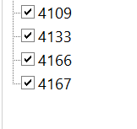
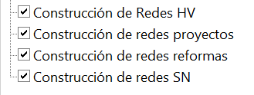
 |  |  | SOLO APLICA PARA EL CODIGO 4109 CONSTRUCCIONES DE REDES
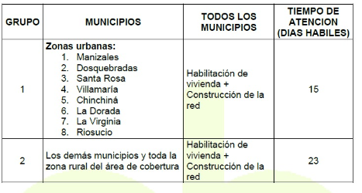

 |  | CODIGO
 |  | 4109
 | NO SE TIENE EN CUENTA SABADOS
 | DOMINGOS - FESTIVOS

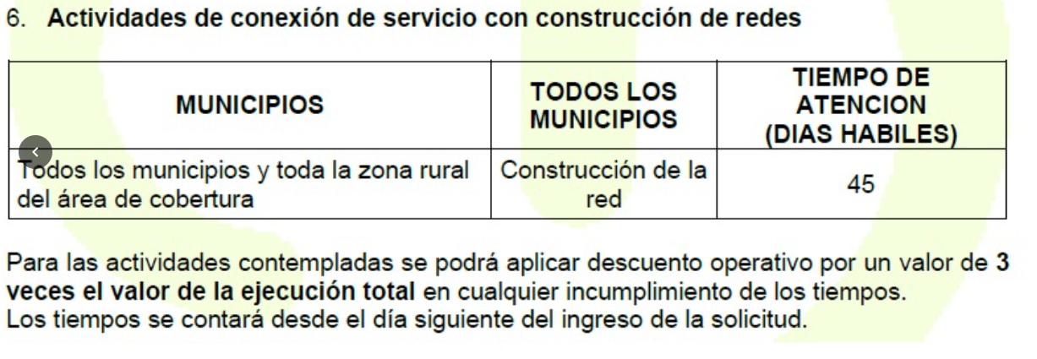
 | ALERTA = 70% DE LOS DIAS |  | APLICA PARA 4133-4166-4167
 | PARA 15 DIAS SON 10 DIAS
 | PARA 23 DIAS SON 16 DIAS
 | PARA 45 DIAS SON 31 DIAS
 |  | NO IMPORTA
 |  | MUNICIPIO
PRO_FECHA_SISTEMA_CREACION |  | NI ZONA
FECHA INICIO ANS DESDE EL MISMO DIA |  | OSEA
DE CREACION |  | INDEP
VENCIDO |  | URBANO O
ALERTA 0 DIAS |  | RURAL
ALERTA
A TIEMPO

filtros
primer filtro es que tipo de construccion |  | este mismo filtro puede realizarse por proceso | solo se requieren estados P (C: cancelado, F: finalizado, P: Pendiente) | REV_RESPONSABLE
D_PROCESO |  | PROCESO | REV_ESTADO | solo los usuarios de CHEC en este caso estos
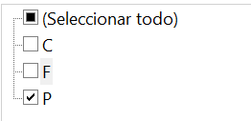
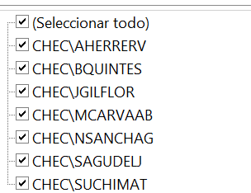

 |  |  | PRO_ESTADO
 |  |  | tambien se puede filtrar por este (T: tramite)

 | datos unicos proceso y los procesos requeridos
 | datos requeridos

 |  |  |  | CHEC\JJURADOJ | filtros
 |  |  |  | CHEC\BQUINTES
 |  |  |  | CHEC\FLEONPER | filtros
 |  |  |  | CHEC\SUCHIMAT
 |  |  |  | CHEC\SAGUDELJ
 |  |  |  | CHEC\MCARVAAB
 |  |  |  | CHEC\OQUINTM | filtros
 |  |  |  | CHEC\SGIRAMUR | filtros

